Mode d'Implantation
MATRICE D'AIDE À L'IMPLANTATION AU MAROC
Outil de décision pour l'expert-comptable - Investisseurs dans l'immobilier touristique marocain (Riads, Marrakech)

ARBRE DE DÉCISION - MODE D'IMPLANTATION
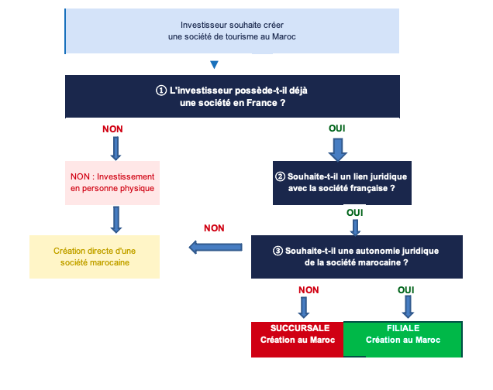

RÉSULTAT POUR NOTRE CAS PRATIQUE : Investisseur dans un Riad à Marrakech

 | PROFIL Couple mixte avec une société française préexistante | PROJET Activité commerciale touristique directe (location/exploitation riad - Marrakech) | STRUCTURE RECOMMANDÉE FILIALE (SARL)

 | JUSTIFICATION : La filiale SARL est recommandée pour les investisseurs français souhaitant s'implanter au Maroc dans le secteur des établissements touristiques. Elle offre une personnalité juridique autonome, une responsabilité limitée aux apports.

